价格
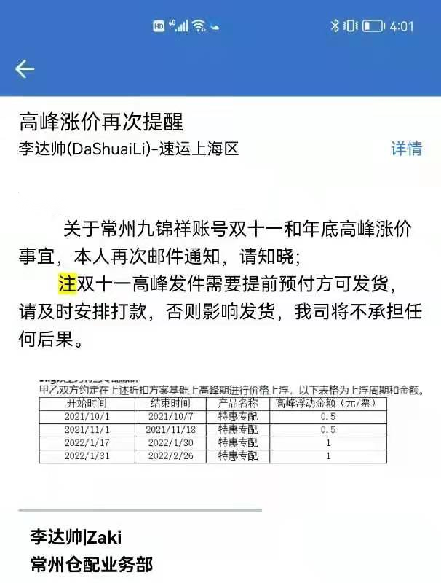
省份 | 1kg | 2kg | 3kg | 3kg以上
 |  |  |  | 首重3kg | 续重1kg
江苏省 | 3.8 | 4.8 | 5.3 | 11.5 | 3
安徽省 | 3.8 | 4.8 | 5.3 | 11.5 | 3
山东省 | 3.8 | 4.8 | 5.3 | 11.5 | 3
上海 | 3.8 | 4.8 | 5.3 | 11.5 | 3
浙江省 | 3.8 | 4.8 | 5.3 | 11.5 | 3
北京 | 3.8 | 4.8 | 5.3 | 14.5 | 4
福建省 | 3.8 | 4.8 | 5.3 | 14.5 | 4
广东省 | 3.8 | 4.8 | 5.3 | 14.5 | 4
河北省 | 3.8 | 4.8 | 5.3 | 14.5 | 4
河南省 | 3.8 | 4.8 | 5.3 | 14.5 | 4
湖北省 | 3.8 | 4.8 | 5.3 | 14.5 | 4
湖南省 | 3.8 | 4.8 | 5.3 | 14.5 | 4
江西省 | 3.8 | 4.8 | 5.3 | 14.5 | 4
天津 | 3.8 | 4.8 | 5.3 | 14.5 | 4
甘肃省 | 3.8 | 4.8 | 5.3 | 20.5 | 6
广西壮族自治区 | 3.8 | 4.8 | 5.3 | 20.5 | 6
贵州省 | 3.8 | 4.8 | 5.3 | 20.5 | 6
海南省 | 3.8 | 4.8 | 5.3 | 20.5 | 6
吉林省 | 3.8 | 4.8 | 5.3 | 20.5 | 6
辽宁省 | 3.8 | 4.8 | 5.3 | 20.5 | 6
宁夏回族自治区 | 3.8 | 4.8 | 5.3 | 20.5 | 6
山西省 | 3.8 | 4.8 | 5.3 | 20.5 | 6
陕西省 | 3.8 | 4.8 | 5.3 | 20.5 | 6
四川省 | 3.8 | 4.8 | 5.3 | 20.5 | 6
重庆 | 3.8 | 4.8 | 5.3 | 20.5 | 6
黑龙江省 | 13.5 | 21.5 | 29.5 | 29.5 | 10
内蒙古自治区 | 13.5 | 21.5 | 29.5 | 29.5 | 10
青海省 | 13.5 | 21.5 | 29.5 | 29.5 | 10
云南省 | 13.5 | 21.5 | 29.5 | 29.5 | 10
新疆维吾尔自治区 | 17.5 | 27.5 | 37.5 | 37.5 | 12

